概要图
人脸识别

教室
授课端
摄像头
AI平台
语音识别模块
教学日志存储

UI
图像识别模块
视频数据存储

控制处理模块
视频点播
教室
授课端
摄像头
分析数据存储

视频录制

教室
授课端
摄像头

AI平台概述
AI平台
语音识别模块
教学日志存储
 |  |  | 功能：
 |  |  | 1、人数统计（如何包装？）
 |  |  | 2、基于情绪的爆点检测
 |  |  | 3、学生状态统计（目前识别 听讲、读写、站立、转身、举手 这几个状态，可做裁剪合并）
UI
 |  |  | 4、老师活跃度分析
图像识别模块
 |  |  | 5、师生说话占比统计（人声分离）
视频数据存储
 |  |  | 6、课堂笔记与片段标签（讯飞语音识别）
 |  |  | 7、与教学软件对接的课堂标签和统计（暂定UClass对接）
 |  |  | 8、R-T图（基于4和6的结果）
控制处理模块
视频录制
分析数据存储
 |  |  | 演示形式：
 |  |  | 使用两个体验间自己录制的培训视频（普通和研讨）作为例子，离线分析（即呈现分析结果，不做实时分析）

视频点播

功能模块
 | UI : 展示数据分析结果的模块
 | 控制处理模块：通知触发事件，协调数据和AI分析结果，存储结果的模块
 | 视频点播 : 流媒体播放，支持HTTP流式播放视频文件
 | 视频录制 : 抓取摄像头信息录制到本地视频文件

智能组件
 | 语音识别模块 : 使用深度学习的语音识别,为语音识别功能做支撑
 | 图像识别模块 : 图像识别的模块，为人脸行为识别，统计做功能支撑

存储模块
 | 教学日志存储 : 存储授课端临时日志，统计课堂行为和时间点
 | 视频存储模块 : 录制的视频需要保存，用于分析
 | 分析数据存储 : | 人脸识别统计后的结果存储

UI模块
内容展示：
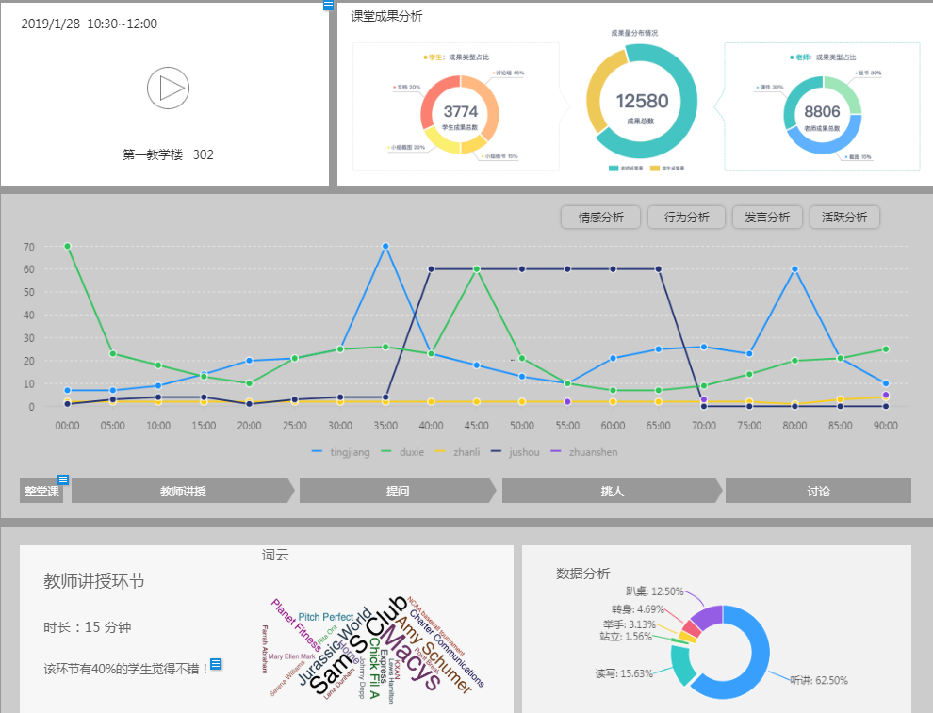

 | 学生状态统计:
 |  | 读写总人数
 |  | 听课总人数
 |  | 站立总人数
 |  | 转身总人数
 |  | 举手总人数

控制处理模块
实现框架： SpringBoot

功能点:
 | 日志解析
 | 通知录制设想头视频
 | 通知人脸识别模块分析
 | 通知语音识别模块识别
 | 处理分析数据
 | 管理维护数据

教学软件
开始上课
控制处理模块
(事件处理)
存储完成,开始分析
图像/语音
识别模块

分析数据
拉取RTSP
保存
摄像头
视频文件存储

生成LOG
分析结果

教学LOG
上传LOG
控制处理模块
(LOG分析)
解析
LOG存储
解析结果
控制处理模块
(数据融合)
关联数据入库
统计数据存储

教学软件：DEMO版无教学软件，使用一个小程序(或页面)替代用于发送事件,上传LOG

视频模块
实现框架 : JavaCV , Nginx

功能点：
 | 通过RTSP获取摄像头视频
 | 保存为mp4文件h264编码
 | 提供HTTP流媒体点播

视频点播
视频录制
控制处理模块
(事件处理)
Http点播
视频点播模块
(Nginx)
H5播放器

摄像头
开始录制

RTSP拉流
视频文件存储
控制处理模块
(JavaCV录制)
Mp4,H264,保存
视频文件存储

